Лист1
РАБОЧИЙ ТЕХНИЧЕСКИЙ ОТЧЕТ |  |  |  |  | НОМЕР: 2020 06 GN0016
 |  |  |  |  | ДАТА: 05.06.2020
Наименование предприятия |  |  |  | АС Кашкадарья Сервис
Ф.И.О. составившего отчет |  |  |  | Рахимов Расул
Номер телефона с кодом города |  |  |  | 97-314-62-69
Модель |  |  | Идентификационный номер автомобиля |  | Пробег | Дата продажи
ласетти |  |  | XWB5V31BDLA510177 |  | 5,575 | 2020-02-05
Обстоятельства при которых обнаружена проблема |  |  |  | Описание проблемы
 |  |  |  | Мижоз апвто машина иккала томон парок кисмида краска кучиш холати борлигидан етироз килиб келди.
А.
В. | Автомобиль находился в движении: |  |  | Информация относительно проблемы (Приложить фотграфии неисправности)
 |  | При торможении
 |  | При переходе от ускорения к накату
 |  | При переключение на задний ход |  | 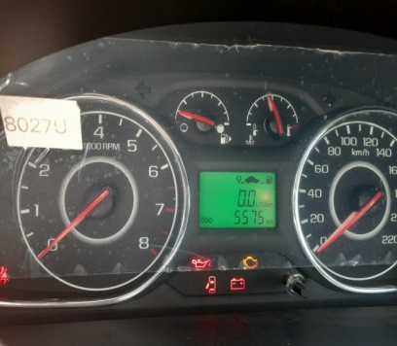 | 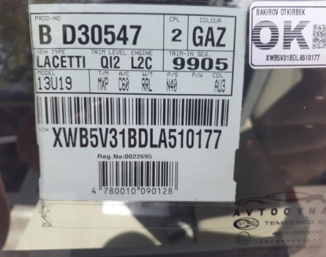
 |  | При повороте
 |  | При ускорении
 |  | При замедлении
 |  | При ______ оборотах в минут
 |  | При любой скорости
 |  | На неровной дороге
 |  | На _____ передаче
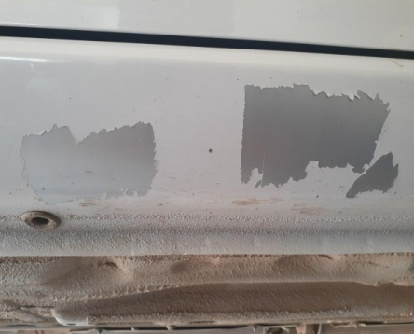
С. | При использовании:
 |  | Тормозов |  | 
 |  | При повороте руля
 |  | При выключении сцепления
 |  | Обогревателя / кондиционера
 |  | При работе стеклоочистит / омывателя
 |  | При включении радио / CD проигрыват
 |  | Обогревателя заднего стекла
 |  | Прочее
D. | При работе двигателя:
 |  | При запуске |  | 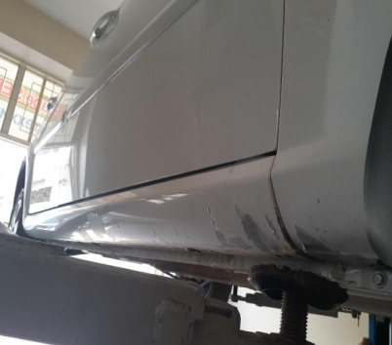 | 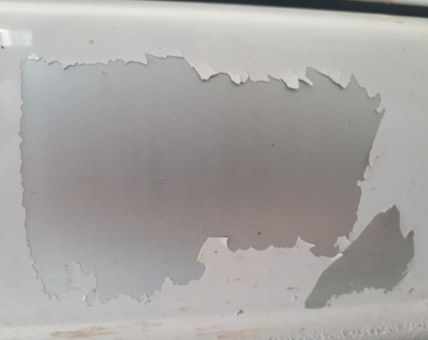
 |  | При прогреве
 |  | На холотом ходу
 |  | При горячем двигателе
E. | Возникает:
 |  | При ускорении
 |  | При высоких оборотах двигателя
 |  | При большой скорости
 |  | При большой загрузке багажника
F. | Когда случается по времени: |  |  | Информация о проблемной детали
 |  | Всегда |  | Номер детали по каталогу:
 |  | Иногда |  | Наименование детали:
 |  | После _____ км движения |  | Название поставщика:
 |  | После _____ минут езды |  | LOT № детали:
Действия инженера по гарантии дилерского предприятия |  |  |  | Биз ходимлар билан автомашинани текшириб курганимизда автомашина иккала парок кисмида краска кучиш холати кузатилди бу холат юзасидан завод томонидан мутахасис жунатишингизни ва холат юзасидан хулосаберишингизни сурайман.

Ответственный Отдел по принятию мер и исследованию проблемы

 |  |  |  | (заполняется со стороны Отдела Гарантии качества АО "UzAuto Motors")

